상품제안서
[카카오프렌즈] 리틀프렌즈 형광펜 (4P) | 상품코드: F23182

 |  |  |  |  |  |  | 02-412-0044 | www.easy1.co.kr
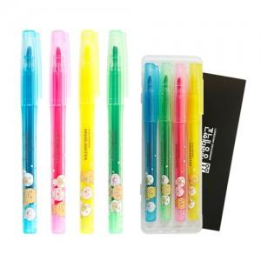

【상세/제작정보】 | <p>※ 케이스 / 슬리브박스 중 인쇄 택1&nbsp;</p>

【인쇄/포장옵션】 | 실크 / 포장불가능

【공급단가】 | 수량 | 200~ | 500~ | 1,000~ | 3,000~ | 5,000~
*VAT별도 | 단가 | 3,540원 | 3,410원 | 3,280원 | 3,160원 | 3,030원

【상품 URL】 | http://www.easy1.co.kr/src/goods_detail.php?gdno=23182

